I. Část 1a
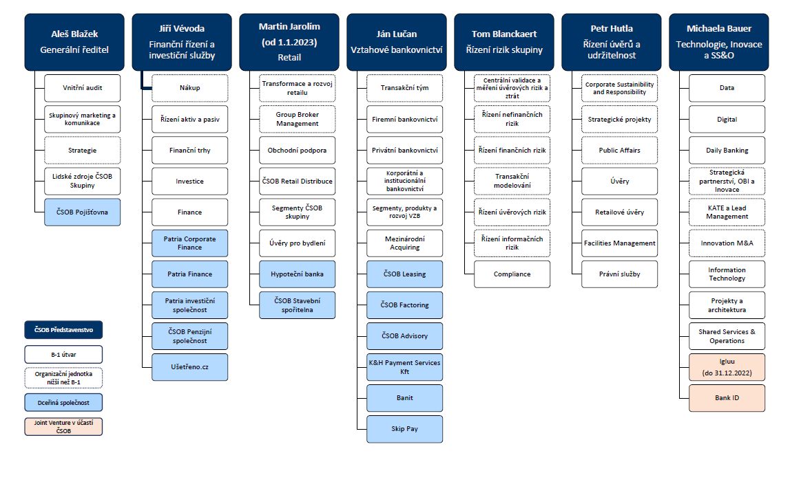
I. Část 1a
Organizační struktura povinné osoby

Organizační struktura povinné osoby |  | Vyhláška č. 163/2014 Sb., v platném znění, příloha 10

Informace platné k datu: | (31/12/2022)
Počet obchodních míst | 201 | Bod 1 písm. h)
Počet pracovníků (přepočtený stav) | 7,139
Organizační struktura povinné osoby (znázorní se níže)

Organizační struktura k 31. 12. 2022

